关系图
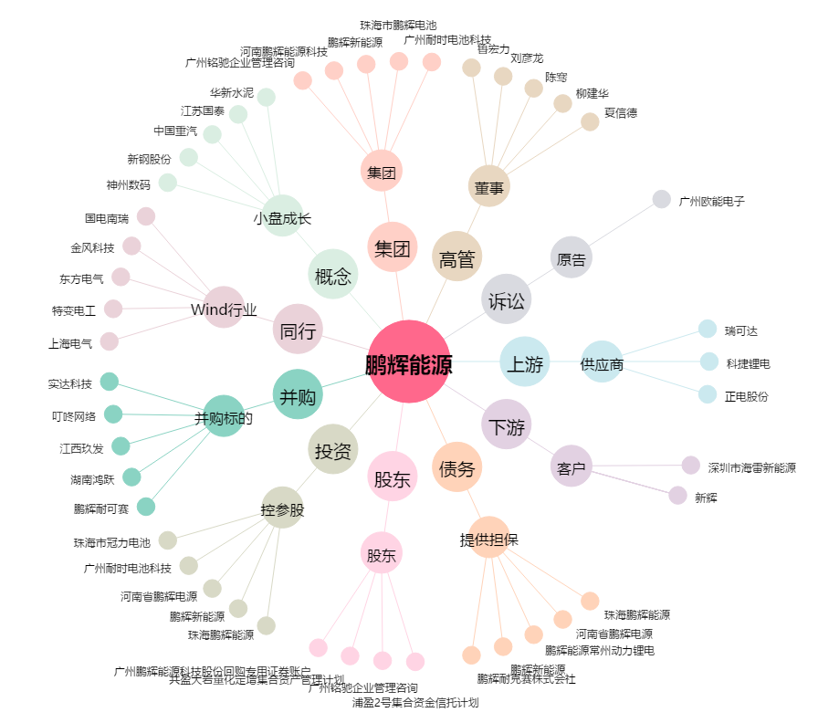
鹏辉能源[300438.SZ] - 关系概览图

